安寶弘福特約
 | 序號 | 特約店家 | 優惠內容
食 | A001 | 五鮮級 | 1.消費四鍋(鍋料鍋/蔬菜鍋)即贈「中海鮮拼盤」乙份 。 2.不限平日或假。 3.五鮮級鍋物專賣各分店均可適用。
食 | A002 | 橫濱牛排-台南三井店 | 1.員工店內用餐享有原價9.5折優惠，此優惠國定例假日與周休二日不適用，酒水以及服務費不列入優惠。 2.若調整各項商品價格及內容，依現場為準，不另行通知。 3.菜單變更或服務費若有調整，依現場為準，不另行通知。
食 | A003 | 涮乃葉-台南各分店 | 1.員工店內用餐享有原價9.5折優惠，此優惠國定例假日與周休二日不適用，酒水以及服務費不列入優惠。 2.若調整各項商品價格及內容，依現場為準，不另行通知。 3.菜單變更或服務費若有調整，依現場為準，不另行通知。
食 | A004 | 義式屋古拉爵-台南遠百成功店 | 1.員工店內用餐享有原價9.5折優惠，此優惠國定例假日與周休二日不適用，酒水以及服務費不列入優惠。 2.若調整各項商品價格及內容，依現場為準，不另行通知。 3.菜單變更或服務費若有調整，依現場為準，不另行通知。
住 | A005 | 桂田酒店(台南館) | 1.訂房優惠。(詳見附件二)。 2.以上優惠價格已含5%營業稅及10%服務費；加人NT＄1,400元(含1客早餐)。 3.如需額外加購早餐，每客NT$580元(依現場公告價格為主)。 4.入住時間為16點之後，退房時間為中午11點前。 5.2025/01/27-2025/02/1春節期間不適用商務合約優惠價，價格依官網訂房公告為主。 6.依政府公告無提供一次性備品。 7.房客於住宿期間得免費使用停車位(恕無指定或保留停車位)、停車優惠時段依現場公告。 8.住宿期間得免費使用俱樂部設施(游泳池、戶外SPA、健身房)、設施公休保養日期依現場公告。 9.優惠價僅適用於 貴公司直接與飯店訂房，告知公司名稱或統一編號，不再提供任何佣金。 10.訂房須由合約公司之特定人員預約，經乙方確認後，於辦理住宿時出示識別證或名片，方可使用優惠房價。 ※附加條款 1. 尊尚豪華客房、尊貴豪華客房及豪華行政套房贈送MINIBAR。 2. 酒店備有台南科學園區交通車接送，班次以酒店公告為準，並需於前一日洽櫃檯或服務中心預約。 3. 連續入住四晚(含)以上可享平假日同價，簽約公司之客人於本飯店之消費，需於退房時付清款項。 4. 單人房連續入住兩晚(含)以上送免費洗衣三件式(內衣、內褲、襪子)，當日送洗，不可累計。
食 | A006 | 桂田酒店(台南館)餐廳 | 阿力海百匯自助餐廳、桂田本家日式庭園餐廳、桂田本家鐵板燒、好也粵式中餐廳、BAR16桂田書坊(不包含BAR16烘焙坊) 1.憑員工識別證或名片(學生證)至桂田酒店(台南館)各廳用餐享九折另加原價一成服務費之優惠。 2.宴會廳、會議、桌席、廂房或喜宴用餐不適用此辦法。 3.國定假日、連續假日及農曆春節期間不適用(具體日期依餐廳公告為主) 。 4.酒精類與飲料類不適用於此優惠辦法。 5.特約商優惠方案不可與其他優惠辦法併用。 6.於各廳用餐期間停車於桂田酒店停車場、停車收費優惠時段依現場公告為主。
食 | A007 | 貳鍋三 | 1.持員工識別證可享面服務費之優惠，並另贈個人精緻火鍋料乙份。(贈送之內容物為季節時蔬+限定火鍋料，食材皆依季節性提供，不定期更新，恕不另通知) 2.一桌不限一張識別證，一人可憑一張相關證件兌換一份。 3.會員卡之會員專屬優惠(EX.壽星優惠)恕不適用本合約。 4.識別證需限本人使用。
樂 | A008 | 賓士KTV各分店 | 1.消費持員工識別證可享會員價及各項促銷優惠，並另贈歡樂壺二壺(桂花紅茶/柳橙汁/鐵觀音(熱)/金萱香片(熱) 任選)依現場提供為準。 2.一間包廂限用一張員工識別證，如未持識別證，無法享有特約優惠。 3.會員卡之免歡唱案恕不適用本合約。 4.員工識別證限本人使用，如有冒充或持非識別證，將無法享有特約優惠。 5.各店(中成店、府前店、南紡店)優惠內容不一，可先與各店洽詢。
樂 | A009 | 麻豆戲院 | 1.全票優惠成特約票價格，首輪電影一票看一片。數位版特約票160(全票190元)；3D版特約票200元(全票價230元) 2.憑識別證優惠，一證優惠一票，限本人使用，接受出示APP電子識別證，如識別證無照片，需搭陪身分證做認證。 3.如未帶身分證，則無法給予優惠，購票請出主動出示，無後補正見推差額。 4.已優惠票價，所以無面費贈送餐券。
食 | A010 | 貳樓-全台分店 | 憑識別證及公司統一編號購物消費， 1.全部餐飲之商品定價給予9折之優惠價格(酒精飲料除外)，服務費需另計。 2.不限平日或假日。 3.貳樓餐廳各分店均可適用(限台灣分店使用)。 4.外送平台及線上商店不適用。 5.特約商店專屬方案。 6.本優惠不得與特惠商品、乙方會員卡、招待卡或禮券等其他優惠方案合併使用。 7.若有任何優惠內容之調整或產品價格之變動，以乙方店內報價公布為主。
行 | A011 | 台灣高速鐵路 | 1.全協會總搭乘金額60萬元以上，成為精選企業會員後(每年3月公布)，將可憑券搭乘指定車次標準車廂對號座，即享平日(週一~週四)82折、假日(週五~週日)88折優惠。(一券限購一張車票) 2.購票時需填寫或提供正確企業統一編號，不接受事後申請累計。 3.可列入回饋累計之車票： (1)通路：高鐵網路訂位系統、便利商店訂購票系統、手機T-Express訂票系統、車站自動售票機、高鐵車站售票窗口 (2)車廂：商務車廂、標準車廂對號座、標準車廂自由座 (3)票種/專案：全票、一般團體之全票、早鳥優惠9折、早鳥優惠8折、信用卡優惠(信用卡標準車廂購票折扣及信用卡升等商務車廂)、企業會員回饋專案 (4)不適用累計之票種/專案： 早鳥65折優惠、大學生優惠、少年優惠短期專案、享有其他特殊優惠之團體專案(如:20人團體或校外教學)；高鐵假期、各式聯套票、敬老/愛心/孩童票、回數/定期票、企業會員優惠專案及持悠遊聯名卡、一卡通感應以上搭乘者皆不可累計。 4.旅費累計係依實際搭乘金額，如有退票、退票手續費、及補價票(越乘、身份/車廂/車次不符、無票乘車等)則其金額不予累計。 5.若會員於訂票時未主動告知或輸入企業統一編號，則旅費將不予計算，且不接受事後申請累計。 6.會員於購票交易時，需擇一輸入高鐵會員TGo帳號或企業會員統編，恕無法同時累積高鐵會員TGo及企業會員優惠。若同時輸入高鐵會員TGo帳號及企業會員統編之情況時，其搭乘金額將累計於企業會員帳戶，並依其回饋規則計算，且無法獲得紅利點數。
食 | A012 | 王品餐飲股份有限公司 王品-台南健康店 | 1.甲方同意乙方憑識別證至王品台南健康店餐廳消費套餐，贈送「主廚私房菜」乙份。 2.每桌每次消費，兩人憑一張識別證限兌換優惠一份(四人即兩張識別證，以此類推)。 3.優惠不得與其它店內其他優惠活動併用。 4.優惠不適用外帶、外送、單點、禮券購買、禮券支付、兌現或找零，10%服務費另計。 5.贈品或贈送餐點以現場實物為準，若贈品或贈送餐點數量有限，乙方同意甲方得以等值贈品替換之。
食 | A013 | 王品餐飲股份有限公司 西堤-安平家樂福分公司 | 1.甲方同意乙方憑員工識別證至西堤牛排安平家樂福店餐廳消費套餐，同桌招待特調冰飲乙份。 2.憑識別證每次消費限兌換優惠一份。 3.兌換期限：2025/1 ~ 2026/12/31。 4.優惠內容甲方保有異動權利，但需知會乙方異動後的優惠內容。
樂 | A014 | MITSUI OUTLET PARK 台南三井 | 出示工作證，可至以下活動是用店鋪享指定優惠(本優惠適用於週一至週五平日,逢例假日及國定假日恕不適用。) 平日停車兩小時優惠 1.A Sha新型態臺菜料理-贈虱目魚餅乙盤 2.郭元益-享95折優惠 3.京都勝牛-享9折優惠 4.薄多義義式手工披薩-享9折優惠 5.串家物語-4位大人同行享當月壽星僅收服務費 6.涮乃葉-享95折優惠 7.Mister Donut-甜甜圈、點心買六送三 8.合點壽司-享95折優惠 9.三河中川屋-單筆消費享9折優惠 10.Mochi Mochi鬆餅屋-點用任一主餐/舒芙蕾 贈美式咖啡乙杯(價值148元)可補差額更換其他飲品，單筆消費限用乙次 11.高麗園-享95折優惠 12.橫濱牛排-平日享95折優惠 13.銀座羅豚食堂-享95折優惠 14.Whittard-享95折優惠不Tea bar飲品 15.十二月-享95折優惠套餐除外 16.Tom's World湯姆熊歡樂世界-小火車搭乘乙次+代幣5枚+兌幣優惠券+湯姆貝貝50元折價券 17.銀座宮下 牛壽喜屋-享95折優惠 18.碳呷郎-享95折優惠 19.Owndays-享9折優惠特價商品、隱形眼鏡除外 20.雞三和-點用任一主餐贈無酒精飲料乙杯 21.本場香川宮武讚岐烏龍麵-消費滿250元贈泡菜乙份 22.Häagen-Dazs-點用經典聖代現折50元
食 | A015 | 王品餐飲股份有限公司 和牛涮台南中華西店 | 1.未滿4位每桌招待時令雙鮮乙份。 2.4位以上每桌招待日本頂級A5黑毛和牛乙份。 3.內用消費每滿15人，享1人免費(含10%服務費)，滿30人享2人免費，以此類推(此優惠僅限成人價格使用)。 4.內用消費滿1500元，可折抵100元。不累折。 (四項優惠擇一使用) 5.優惠不適用外帶、外送、單點、禮券購買、禮券支付、兌現或找零，10%服務費另計。 6.贈品或贈送餐點以現場實務為準，若贈品或贈送餐點數量有限，乙方同意甲方得以等值贈品替換之。 115年開始 1.消費2客任意套餐，贈送「時令海鮮」乙份。 2.消費4客任意套餐，贈送「日本A5和牛」乙份。(以上兩項贈菜優惠二選一) 3.消費滿15人，1人免費(以價低者計免費；服務費10%另計) 4.內用消費滿1500元，可折抵100元。不累折。 (每桌每次消費，限兌換優惠一次)
食 | A016 | 聖保羅企業股份有限公司 | 1.在結帳時出示識別證，生日蛋糕可享有 85 折含稅已特價商品則無法再享折扣，一年需 訂購滿 12 個 以上 ，中途簽約則以當月開始計算，每個月平均需訂購 1 個 。
育 | A017 | 台南市私立美士堡幼兒園-新化 | 1.一位子女托育時享註冊優惠減免1000元/學期。 2.同時有二位以上子女托育時，除享註冊優惠減免1000元/學期，另在享親兄弟姊妹每人優惠1000元/學期。
食 | A018 | 王品餐飲股份有限公司 原燒台南永華店 | 1.憑識別證至原燒台南永華店餐廳消費套餐，贈送「優質烤物」乙份。 2.每桌每次消費，限兌換優惠一份。 3.優位不德與其他店內其他優惠活動並用。 4.優惠不是用外帶、外送、單點、禮券購買、禮券支付、兌現或找零，10%服務費另計。 5.贈品或贈送餐點以現場實務為準，若贈品或贈送餐點數量有限，乙方同意甲方得以等值贈品替換之。
食 | A019 | 涓豆腐 | 憑員工證或公司名片，免費贈送「黃金酥嫩炸豆腐」乙份(限內用)。 注意事項： 1. 來店須滿本店低消($298/人)，單次單桌限享兌換優惠乙次，不得拆桌使用。 2. 不得與其他優惠活動合併使用。 3. 需加原價之10%服務費。 4. 點餐前需先出示約定證明，點餐後告知恕不折扣。 5. 本優惠不適用外帶/外送服務。 6. 特殊節日（以門店公告為準）不適用。 7. 如遇贈品缺貨，店家可以等值商品替換。
食 | A020 | 北村豆腐家 | 憑員工證或公司名片，免費贈送「首爾韓式炸雞年糕」乙份(限內用)。 注意事項： 1. 來店須滿本店低消($260/人)，單次單桌限享兌換優惠乙次，不得拆桌使用。 2. 不得與其他優惠活動合併使用。 3. 需加原價之10%服務費。 4. 點餐前需先出示約定證明，點餐後告知恕不折扣。 5. 本優惠不適用外帶/外送服務。 6. 特殊節日（以門店公告為準）不適用。 7. 如遇贈品缺貨，店家可以等值商品替換。
食 | A021 | 姜滿堂 | 憑員工證或公司名片，免費贈送「薄燒豬梅花」乙份(限內用)。 注意事項： 1. 來店須滿本店低消($350/人)，單次單桌限享兌換優惠乙次，不得拆桌使用。 2. 不得與其他優惠活動合併使用。 3. 需加原價之10%服務費。 4. 點餐前需先出示約定證明，點餐後告知恕不折扣。 5. 本優惠不適用外帶/外送服務。 6. 特殊節日（以門店公告為準）不適用。 7. 如遇贈品缺貨，店家可以等值商品替換。"
食 | A022 | 帕泰家 | 憑員工證或公司名片，免費贈送「蝦醬芥藍」乙份(限內用)。 注意事項： 1. 來店須滿本店低消($280/人)，單次單桌限享兌換優惠乙次，不得拆桌使用。 2. 不得與其他優惠活動合併使用。 3. 需加原價之10%服務費。 4. 點餐前需先出示約定證明，點餐後告知恕不折扣。 5. 本優惠不適用外帶/外送服務。 6. 特殊節日（以門店公告為準）不適用。 7. 如遇贈品缺貨，店家可以等值商品替換。
食 | A023 | 狸小路 | 憑識別證至(裕學門市、民族門市、瑞豐門市、崛江門市、逢甲門市、美村門市、嘉義門市)，均享有以下優惠，全部商品95折優惠價，但不含團購優惠，也不含每個月的優惠組合。
食 | A024 | 8818(永康店、健康店) | 憑識別證享消費金額9折優惠，需另酌收原價10%服務費。其優惠無法與其他優惠活動、外帶餐點並用。消費時如未帶識別證則不可事後補證。
食 | A025 | 黑橋牌-全省直營門市 | 持識別證至指定門市，購買黑橋牌自製品一律95折，但南北貨、外來品和熟食區食品恕不折扣優惠，特價品不再重複折扣。
食 | A026 | 原村蛋糕麵包-全分店 | 1.凡訂購6吋以上生日蛋糕享9折優惠。 2.長條、冷點、西點及自製品享95折優惠(餐點、餐盒及大批訂單不列入此優惠範圍內)
食 | A027 | 東北酸白菜火鍋-全分店 | 1.部分產品9折優惠。乙方店家資訊或優惠有所更動時，依乙方公告為準。 2.當月壽星本人出示含有生日之證件，享「桂花烏梅汁乙瓶」招待，限一桌一瓶。 3.團體聚餐另有優惠(內容請洽各分店店長)。
樂 | A028 | 格里歐運動空間-佳里店 | 1.7日免費會籍體驗(一人僅限一次)。 2.會籍商品95折折扣。 3.免收入會費。
...
 | 序號 | 特約店家 | 優惠內容
 | A030 | 阿蔗冰茶-善化店 | 1.來店消費全店飲品買三送一。 2.單次消費滿1000元，可另合議9折優惠折扣。 3.單次消費滿1000元，可另合議86折優惠折扣。 4.單次消費滿1000元，可另合議83折優惠折扣。
育 | A031 | 金玉堂-麻豆店 | 1.特價品、書冊、玩具類除外，持員工證打95折。
育 | A032 | 金玉堂-佳里店 | 1.市價75折，特價品不在另有優惠(紙類、3C、玩具)。
食 | A033 | 饗食天堂-全台分店 | 平日週一至週四，午餐/下午餐/ 晚餐，平日週五，午餐 20人以下 98 折優惠， 20 人 含 以上 95 折優惠 *優惠計算限成人消費，需另收原價服務費
 |  | 果然匯蔬食宴-全台分店 | 平日週一至週五 ，午餐 /晚餐 10人以下 98 折優惠， 10 人 含 以上 95 折優惠 *優惠計算限成人消費，需另收原價服務費
 |  | 小福利麻辣鍋-全台分店 | 平日週一至週 五 20人以下 98 折優惠， 20 人 含 以上 95 折優惠 *優惠計算限成人消費，需另收原價服務費
 |  | 開飯川食堂-全台分店 | 平日週一至週五，每筆消費贈乙道精選餐點(含服務費) *限內用，本餐廳設有個人低消金額 *用餐人數每滿 12 人再加贈乙道精選餐點，以此類推 *精選餐點依門市實際供應為主 最高價值 300 元
 |  | 饗泰多泰式風格餐廳-全台分店 | 平日週一至週五，每筆消費贈乙道精選餐點(含服務費) *限內 用，本餐廳設有個人低消金額 *用餐人數每滿 12 人再加贈乙道精選餐點，以此類推 *精選餐點依門市實際供應為主 最高價值 300 元
 |  | 真珠台灣佳味 | 平日週一至週五，每筆消費贈乙道精選餐點(含服務費) *限內用，本餐廳設有個人低消金額 *用餐人數每滿 12 人再加贈乙道精選餐點，以此類推 *精選餐點依門市實際供應為主 最高價值 300 元
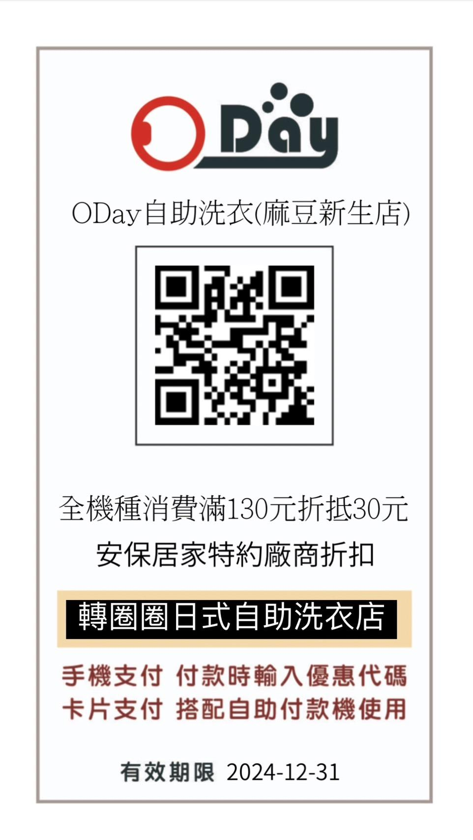
衣 | A034 | 億進寢具-全台直營門市 | 出示識別證，即可享當次加入會員並加贈『床組專用洗衣網』1 個。 1.會員首次消費後可升等乙方會員【銅眠羊】等級（點數回饋0.5%及加贈20點，另有滿額折價券300 元，限會員本人手機綁定Ocard 會員後即可使用） 2、會員專屬活動: (1)依附件一：會員權益說明書為主 (2)集點優惠:升等銅眠羊消費享有0.5% 紅利點數回饋，每1 點可折抵消費金額1 元(會員等級不同享有不同的%數回饋，如附件1)會員專屬活動乙方保有最終修改、變更、活動解釋及取消優惠之權利。
 | A035 | 黃金比綠(茶飲)-大灣店 | 消費不限金額，九折優惠，不得與店內優惠合併使用。
 | A036 | 轉圈圈自助洗衣-麻豆店 | 低消130元，優惠30元(QR CODE)附件一
 | A037 | 友煌車業-麻豆店 | 新車購買贈大保養(大保養內容由乙方決定)，新中古車購買定價優惠二到三千不等。
 | A038 | 大利多百貨-麻豆店 | 持員工證商品打97折，不含特價品及菸品、酒類及維修費。
 | A039 | 拾伍川(茶飲)-麻豆店 | 一杯折5元。
 | A040 | 維堤造型沙龍-麻豆店 | 消費前出示識別證，燙染髮85折、剪髮及產品9折。
食 | A041 | 煮翻天複合式廚房-新市店 | 全餐點95折(含外送)。
樂 | A042 | 肌遇美學館-永康店 | 1.凡首次消費600元以上，即贈送頭部舒壓課程一堂(30分鐘)。 2.毛孔淨化緊緻+保濕亮膚，體驗價699元。 3.臉部精油SPA+肩頸精油SPA，體驗價999元。 4.臉部芳香精油SPA+頭部精油舒壓+保濕亮膚，體驗價899元。
 | A043 | 楚妃殿茶飲-新市店 | 消費滿百95折(限來店)，無法搭配其他活動。
 | A044 | 漾煙鍋-新市店 | 餐點9折。
育 | A045 | 康寧書局-新化店 | 1.文具.書籍批價再95折。 2.禮券買1000元再送50元。 3.量多商品再議價。
食 | A046 | 東東餐飲企業 | 府城食府正宗台南料理(台南總店、新仁店)、東饌魚翅餐廳、東悅坊生猛海鮮港式飲茶(台南店)、東悅坊港式飲茶餐廳(高雄店)、東大門韓國烤肉料理館、東加和漢創作料理、寓·永恆、咖啡部屋(336巷店) 1.消費金額9折優惠，另酌收原價10%之服務費。 2.本優惠各餐廳皆不適用喜宴、桌席、特惠品、酒水以及企業禮盒。 3.咖啡部屋不需另付10%服務費。 4.『東東宴會式場系列』不適用。 5.農曆春節期間、國定假日、特殊節日等不適用日期已餐廳現場說明為主。 6.以上優惠條件，不得與其他優惠方案並行使用。
住 | A047 | 徠·歸仁飯店 | 房價優惠，附贈精緻早餐，早餐客數依實際預約房型為主。詳見附件三 *住客如一位可選擇至"徠2館"入住，平假日價$1500/間(1位/不含早)，地址：台南市歸仁區仁愛六街69號。 訂房專線0916-695-962 徠2館館家 姜S(9：00-18:00)
食 | A048 | 徠·歸仁飯店-聚豐樓 | 一、一樓徠 台灣新知味港式飲茶餐廳內用單點可享服務費 5%優惠。 • 活動適用對象為甲方之所屬員工，需憑識別證證明身分方可享優惠。 二、一樓徠 台灣新知味港式飲茶餐廳內用桌菜享有5%服務費之優惠，限公司團體訂桌菜報帳適用，不適用於員工個人。 • 四季軒包廂-低消每桌桌菜8000+5%起。 • 四居半包廂-低消平假日單點 5000+5%/桌起；桌菜 6000+5%/桌起。 • VIP 包廂（可席設15-16位）-平日低消20000元；假日低消30000元（以上僅限中式桌菜） 三、二樓宴會廳內用桌菜享有5%服務費之優惠 ◎ 至少10桌（含）以上起使用。 •低消平日8000+5%起；假日10000+5%起，（以上僅限中式桌菜），並須達各廳低消始可使用。 相關條款： 一、不得與其他優惠活動合併使用。 二、農曆過年期間及特殊活動節慶（連續假日）等，依乙方公告價格為依據，不適用此合約。 三、婚宴、春酒尾牙及特殊假日專案等，皆不適用此合約。
樂 | A049 | 東星眼鏡-全分店 | 凡配鏡可享9折優惠。
樂 | A050 | 蒸樂活美容館-善化店 | 1.汗蒸300元/次。 2.年卡22000元/張。 3.按摩包卡10堂贈1堂。 4.團購本店汗蒸卷250張4萬元。 5.團購10張月卡贈1張月卡。 6.團購年卡10張優惠20萬元/每張2萬元。團購年卡20張優惠15萬元/每張1.5萬元。 備註：1.月卡/年卡維汗蒸卡限本人使用，營業日每天均可來汗蒸乙次，使用期限為開卡日開始計算。 2.汗蒸399元/原價單次 月卡原價3500元 年卡原價29999元。
樂 | A051 | 蒸美麗美容館-新市店 | 1.汗蒸300元/次。 2.年卡22000元/張。 3.按摩包卡10堂贈1堂。 4.團購本店汗蒸卷250張4萬元。 5.團購10張月卡贈1張月卡。 6.團購年卡10張優惠20萬元/每張2萬元。團購年卡20張優惠15萬元/每張1.5萬元。 備註：1.月卡/年卡維汗蒸卡限本人使用，營業日每天均可來汗蒸乙次，使用期限為開卡日開始計算。 2.汗蒸399元/原價單次 月卡原價3500元 年卡原價29999元。
住 | A052 | 保淨潔居家清潔 | 對外優惠活動後再9折。
食 | A053 | 布萊恩紅茶-佳里店 | 全品項9.5折。
樂 | A054 | 鑽石嘉年華複合式餐廳-佳里店 | 結算包廂費時出示員工識別證享現金結帳8.5折優惠(優惠活動期間，暫停本優惠)
住 | A055 | 閃亮亮洗衣機清洗 | 直立式洗衣機，內槽細部徹底拆洗。(含底座)18公斤以下、不分大小台(特殊機種另計)。 優惠價1000元：後壁區、新營區、鹽水區、柳營區、東山區。 優惠價1100元：六甲區、下營區、官田區。 優惠價1200元：學甲區、麻豆區、善化區、新市區、佳里區、新化區。
食 | A056 | 藝鍋物-歸仁店、新營店 | 來店消費出示員工證，及肉加倍招待(豬、牛、羊肉可換)。
食 | A057 | 龜記茗品-全台南門市 | 憑識別證來店消費享單筆95折優惠，可參與龜蜜會員卡集點但不得使用點數折抵，且不可與所有門市優惠同步併用，外送平台亦不適用此優惠。
食 | A058 | 翊涵餐飲店(涵花庭) | 出示識別證： 1.一般餐飲消費享九五折優惠，如有其他優惠方案，只能擇一使用。 2.合菜桌菜、特殊節日、節慶假日之特別專案，均無折扣，如有特殊優惠，則以現場公告為準。
食 | A059 | 公牛隊牛排 | 95折,假日需加收10%(限現金)
食 | A060 | 香鍋裡辣干鍋店-新市 | 來店消費滿百折十元(以此類推)。
食 | A061 | 松淵日式涮涮鍋-麻豆店 | 經濟鍋9.5折，其餘9折。若有變更則從店內公告為主。 (勿將識別證借他人使用，本人須到場)
...
 | 序號 | 特約店家 | 優惠內容
樂 | A063 | 礦巢(府前路) | 1.水晶原礦類、礦品周邊及心靈塔羅不限金額全面9折優惠。 2.巢訂製(含設計手串、晶礦飾品及其他相關客製化訂製)不限金額享95折優惠。
食 | A064 | 潮味決-海佃分社 | 1.單筆消費滿160，享9折折價。 2.單筆消費滿150，送以下小菜(五選一)(王子麵、季節時蔬、豆腐、鴨血、魚板) 3.兩人同行，消費滿350，現金折價35元 4.三人同行，消費滿480，現金折價70元 5.四人同行，消費滿650，現金折價100元 上述折價活動不得併用，一次限選擇一項活動使用。 上述折價活動僅現場購買使用，線上點餐、電話點餐皆不適用。
食 | A065 | 潮味決-金華分社 | 1.單筆消費滿160，享9折折價。 2.單筆消費滿150，送以下小菜(五選一)(王子麵、季節時蔬、豆腐、鴨血、魚板) 3.兩人同行，消費滿350，現金折價35元 4.三人同行，消費滿480，現金折價70元 5.四人同行，消費滿650，現金折價100元 上述折價活動不得併用，一次限選擇一項活動使用。 上述折價活動僅現場購買使用，線上點餐、電話點餐皆不適用。
食 | A066 | 潮味決-民族分社 | 1.單筆消費滿160，享9折折價。 2.單筆消費滿150，送以下小菜(五選一)(王子麵、季節時蔬、豆腐、鴨血、魚板) 3.兩人同行，消費滿350，現金折價35元 4.三人同行，消費滿480，現金折價70元 5.四人同行，消費滿650，現金折價100元 上述折價活動不得併用，一次限選擇一項活動使用。 上述折價活動僅現場購買使用，線上點餐、電話點餐皆不適用。
食 | A067 | 潮味決-崇明分社 | 1.單筆消費滿160，享9折折價。 2.單筆消費滿150，送以下小菜(五選一)(王子麵、季節時蔬、豆腐、鴨血、魚板) 3.兩人同行，消費滿350，現金折價35元 4.三人同行，消費滿480，現金折價70元 5.四人同行，消費滿650，現金折價100元 上述折價活動不得併用，一次限選擇一項活動使用。 上述折價活動僅現場購買使用，線上點餐、電話點餐皆不適用。
樂 | A068 | 臺南市新市全民運動中心 | (一) 特約公司 開設 團體專班 團體專班 1. 健身中心 (小團班 )：體態雕塑專班 人數： 須達 8人開班 ，8人為上限 優惠價 ：$11,520 元(原價 $12 ,80 0元) 期程： 為期一個月 ，共四堂 課，每堂為 1小時 2. 律動教室 (大團班 )：有氧、瑜珈舞蹈專班 人數： 須達 15 人開班 ，15 人為上限 優惠價： $11,88 0(原價 $13 ,200元) 期程： 為期 一個月 ，共四堂 課，每堂為 1小時 。 上述課程 皆可開收據 。 如有上述未列舉之課程項目，可經雙方合意 後開設專 班。 (三) 特約公司 臨租 (或租用 )球場 ，享 9折優惠 1. 開放項目： (1 ) 綜合球場 (室內籃球場、 室內 排球場 ，僅開放假日租用 )， 空調費另計 (2) 羽球場「尖峰時段」 (時段說明請參考附件一 ) (3) 撞球 室 (4) 桌球 室 如有上述未列舉之場地設施，則依中心公告為主。 2. 第(2) 點羽球場 之離峰時段 、長租專案 、寒暑假之平日白天時段 、或補班日不適用優惠。 (四) 特約公司單次使用健身中心 特約公司單次使用健身中心 1. 單次使用 「1小時 」，享 9折優惠。 2. 上列優惠不適用於「 單次 不限時」方案與「私人教練課。 不限時」方案與「私人教練課。 (五) 特約公司 運動 家庭日 健促 專案 1. 本專案 可申辦乙次，雙方合意指定 某一假日之下午時段 (13:00 -17:00) 為特約公司運動家庭日 (員工憑識別證入館，可享有下列 員工憑識別證入館，可享有下列各項優惠： (1) 健身中心、桌球教室撞：免費，不限時 。 (2 ) 租借綜合球場 (羽球場 、室內籃排羽球場 、室內籃排羽球場 、室內籃排羽球場 、室內籃排羽球場 、室內籃排羽球場 、室內籃排)：享 5折優惠，空調費除外 。 (3) 律動教室開設專班：相關條件參照《第二條第一點特約開設團體專班之說明，且僅收取一堂課費用 (4) 如有上述未列舉之場地設施，經雙方同意後新增。
食 | A069 | 安堤生烘焙麵包坊(南門店) | 出示可供識別的證件，自製商品享95折優惠(寄賣商品、餐盒、外燴，不列入折扣範圍)
食 | A070 | 深緣及水(全門市) | 出示識別證深緣及水全部門市商品，享九五折優惠。 不得與貴賓卡同時使用，不同時享有乙方特價促銷商品及其他優惠。
食 | A071 | 廚房有雞-中華總店、北安旗艦店 | 1.持員工識別證消費可享內用95折優惠。 2.適用於平日及一般假日，特殊節慶恕不適用此優惠 3.不得與其他優惠共同使用，詳情請依現場公告為準。
育 | A072 | 馬博榮婦產專科診所 | 1.免費年度衛教保健課程，可選擇20分鐘、60分鐘。 特約團體合約成立須符合以下： (1)針對自費疫苗與針劑，首單購買以下品項任選三項或單項三人同行，即享有特約團體優惠價。(詳見附件四) (2)首單成立後，爾後只需出示識別證相關證明即可享有特約團體優惠價，若攜眷或朋友也皆同享有此優惠價。
樂 | A073 | 不老松足湯 (手舞足道休閒餐旅事業集團) | 1.養生套餐系列享95折優惠。 2.周邊產品及餐飲項目享9折優惠。 中部 ： 春不 著足湯中港行館 台中市西區台灣大道二段 157 號 04-23289888 春不 著足湯大里行館 台中市大里區國光路二段 551 號 04-24063666 不 老松足湯漢 口行館 台中市北區漢口路四段 367 號 04-22311999 不 老松足湯中科行館 台中市西屯區永福路 170 號 04-24616611 不 老松足湯 豐原行館 台 中市豐原區三民路 21 號 04-25150333 不 老松足湯 員 林行館 彰化縣、員林市員林大道一段 48 號 04-8372333 足松東興會館 台中市西屯區東興路三段 404 號 04-23205333 足松太平會館 台中市太平區宜昌路 543 號 04-22732333 勁 桑 元氣按摩保養所 台中市北區五權路 576 號 04-22297373 北部 ： 不 老松足湯新生行館 台北市中山區新生北路二段 70 號 02-25717333 不 老松足湯信 義行館 台北市大安區信義路三段 153 號 02-27065333 不 老松足湯中壢行館 桃園市中壢區延平路 460 號 03-4265353 南部 ： 不 老松足湯愛河行館 高雄市前金區河泉路 2 號 07-2213777 不 老松足湯鳳山行館 高雄市鳳山區中山路 117 號 07-7106777 不 老松足湯左營行館 高雄市鼓山區明華路 251 號 07-5535353 不 老松足湯三多 林森行館 高雄市前鎮區林森三路 146 號 07-3315888 不 老松足湯美術館行館 高雄市鼓山區美術束二路 63 號 07-5523355 不 老松足湯 台 南府前行館 台南市中西區府前路一段 216 號 06-2217733 不 老松足湯 台 南 安平行館 台南市安平區建平七街 588 號 06-2936668 本優惠無法與其他優惠活動合併使用 。 | 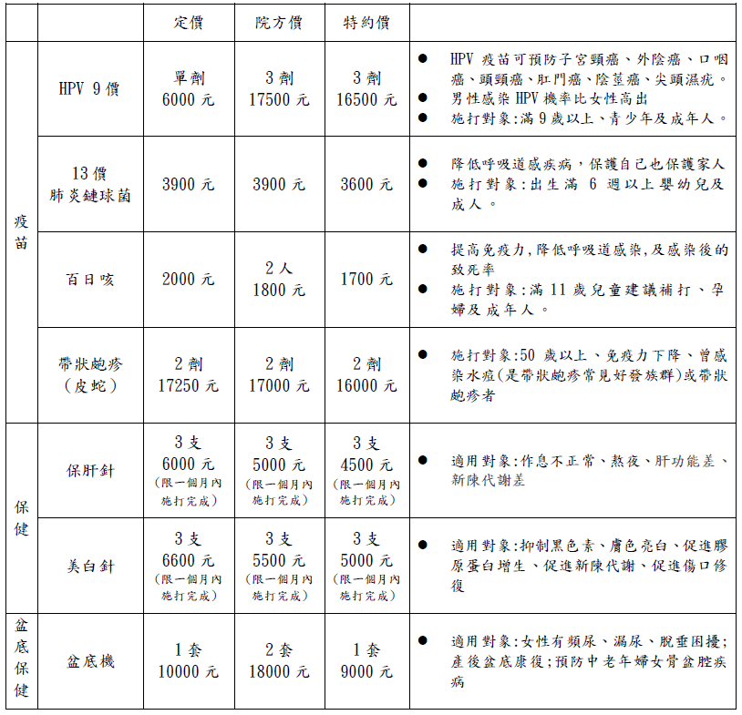
樂 | A074 | 龍山號(七股) | 1.搭船+免費烤蚵原價250，實收150元。 2.純烤蚵不搭船原價250，實收150元。 (員工及眷屬皆可享此價格)
食 | A075 | 呈康火鍋店(XM麻辣鍋-中華店) | 憑識別證，消費可享免收服務費之優惠。 外帶商品不納入優惠。
食 | A076 | WOOSA洋食鬆餅屋全台分店 (台北京站店暫不配合) | (1)於WOOSA洋食鬆餅屋全台分店(台北京站店暫不配合)，消費主餐享有免費升級A套餐之優惠，B套餐加購170元(原價279元) 之優惠；一張識別證或名片僅能升級乙份，限平日兌換使用 (假日/國定假日不可使用)。 A元氣套餐:搭配140元內飲品 B經典套餐:搭配140元內飲品+350元內任一鬆餅 (2)本優惠內容不得與禮券與各項實體/電子票券、折扣、優惠及行銷活動，合併使用。 (3)以上優惠，10%服務費以原價計算，服務費不折扣。 (4)本合約為特約商店專屬方案，僅適用於Woosa洋食鬆餅屋全台分店(台北京站店暫不配合)。
食 | A077 | 良人煮鍋｜手作鍋物 (台南安平區火鍋) | 憑員工識別證正本消費提供以下優惠： 1. 同桌人員憑識別證正本，享有 95 折優惠。 2. 本優惠内容不得與特惠商品、乙方會員卡、招待卡或禮券等其他優惠方案合併使用。 3. 若有任何優惠內容之調整或產品價格之變動。以乙方店內報價公布為主。
樂 | A078 | 蘋果保衛站 | 1.周邊配件9折 2.各式維修項目/貼膜服務9折(最高折抵上限1,000元) 3.保衛貼折抵200元 4.購買新機/二手機送購物金500元
食 | A079 | 蔥達人(宜蘭) | 憑員工識別證正本消費提供以下優惠： 1. 憑識別證正本，享有自製品 85 折優惠。
食 | A080 | 龍滷天下(台南總店) | 來店一律打9折，滿300可外送，不跟其他優惠衝突。
食 | A081 | 瑞玲外省仔麵(台南永康店) | 出示識別證內用或外帶餐點(不含伴手禮)享95折優惠。
食 | A082 | 帕莎蒂娜國際餐飲 (台南歸仁店、高雄青海店) | 烘焙坊/餐廳消費享95折優惠。 1. 上述餐廳消費須另加原價10%服務費。 2. 特殊節慶(農曆春節/情人節/母親節/父親節)；外燴、包場、特別餐會等恕不適用。 3. 包廂、酒水飲料、年節禮盒，恕不適用。外購商品亦不適用。 4. 本優惠不得與甲方會員卡或其他優惠券、優惠專案合併使用，且恕不得轉換、轉讓或折換現金。 5. 甲方保有此約特殊活動修改、變更、補充之權利，如有未盡事宜，悉依甲方相關規定或解釋辦理，並得隨時補充公告之。
樂 | A083 | 大魯閣Roller186滑輪場 | 出示識別證享，台南南紡館平日兩人同行600元/2小時(含鞋租/護具)
...

A005附件一
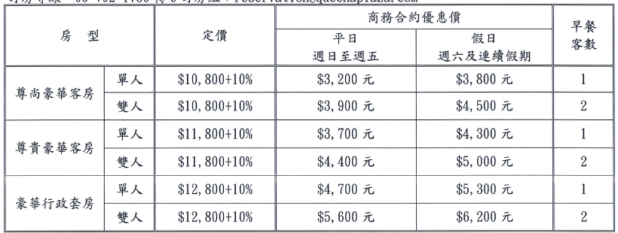

A047附件三
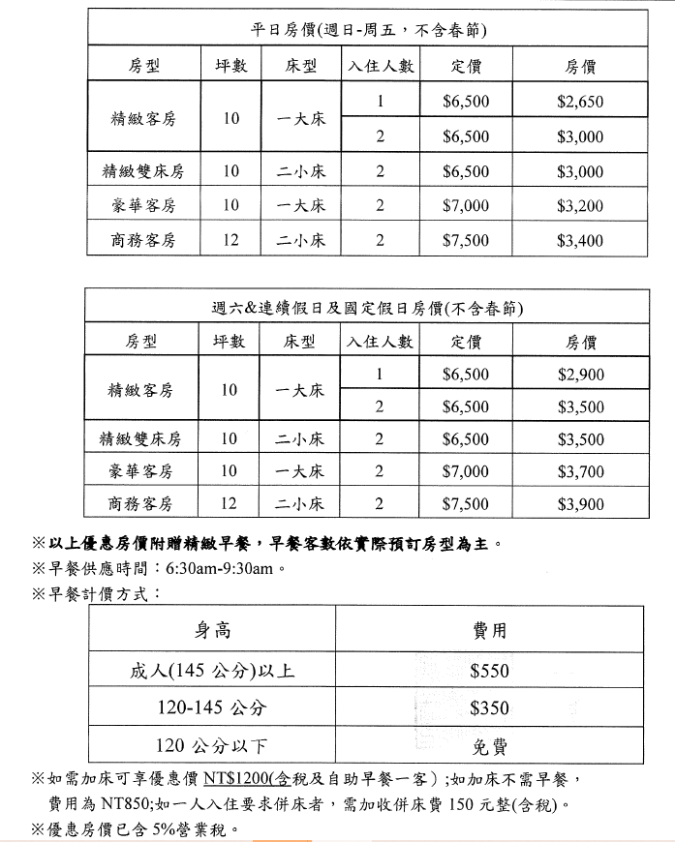

A092附件六
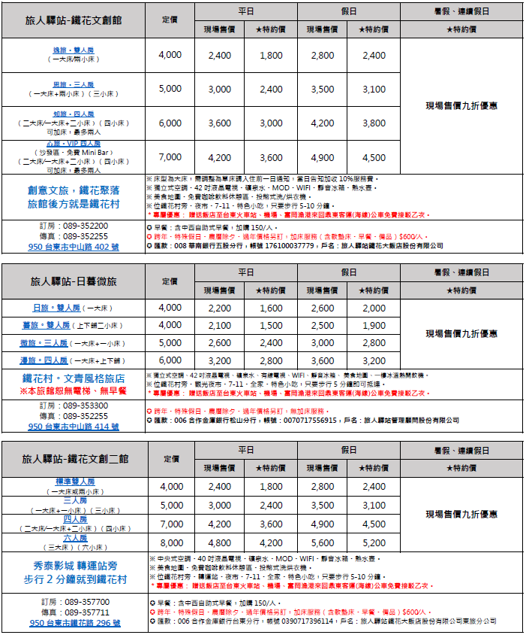

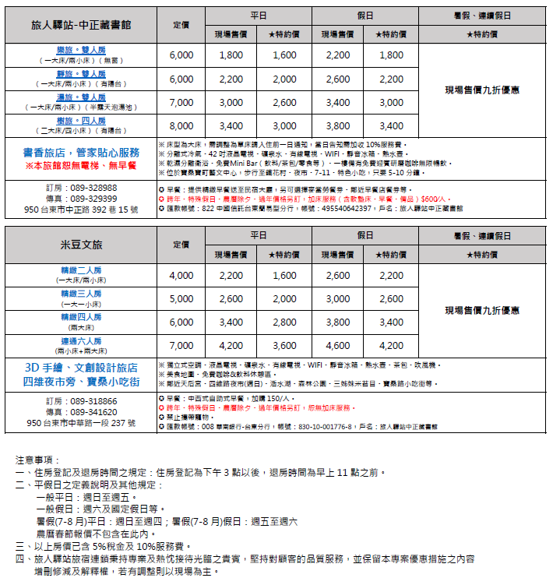

A094附件七
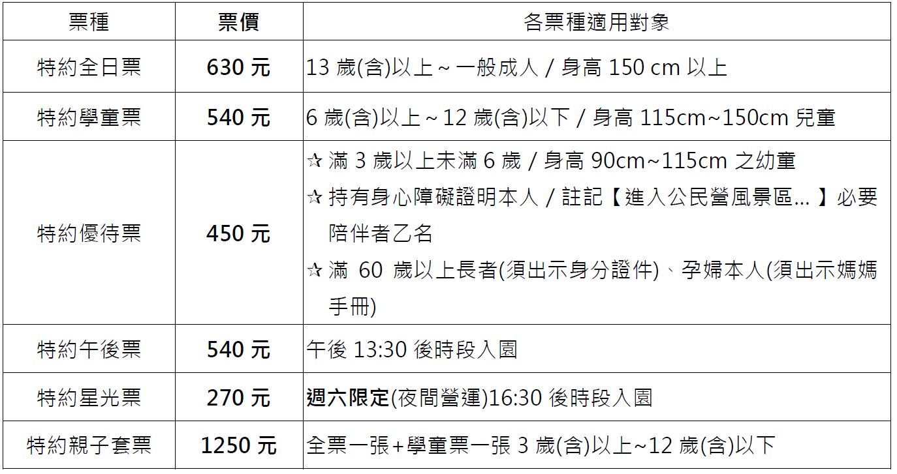

A098附件八
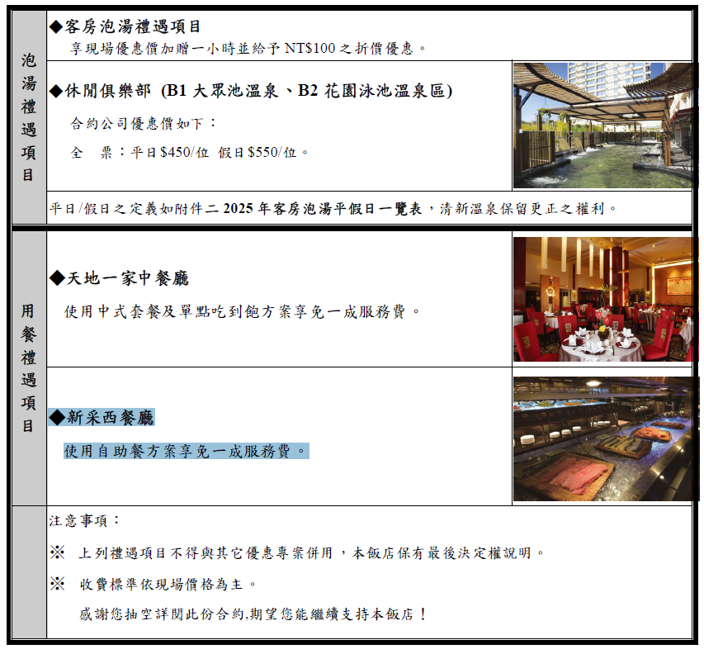
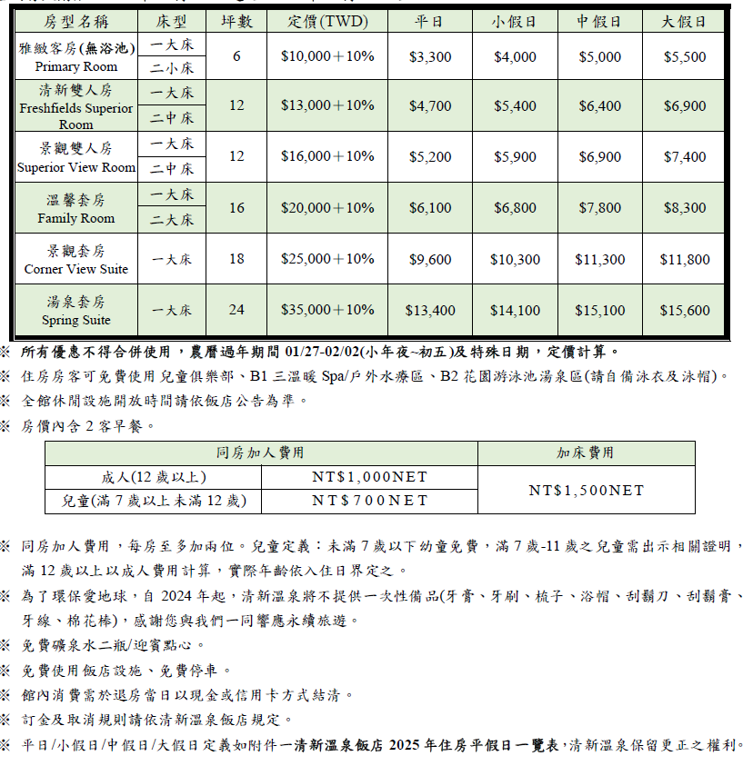

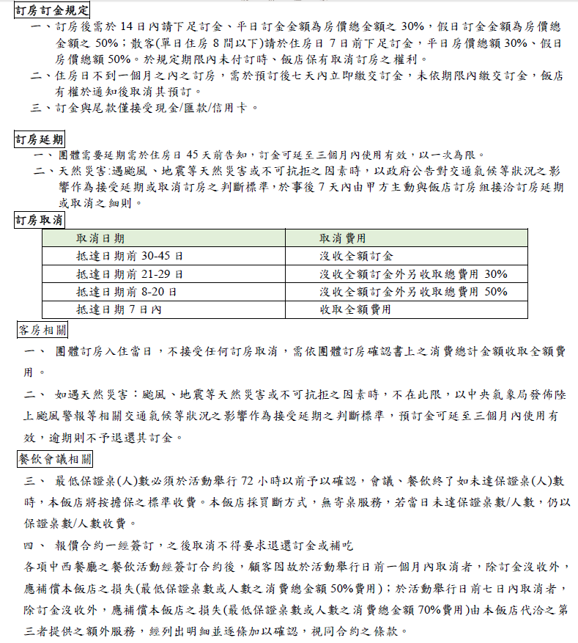

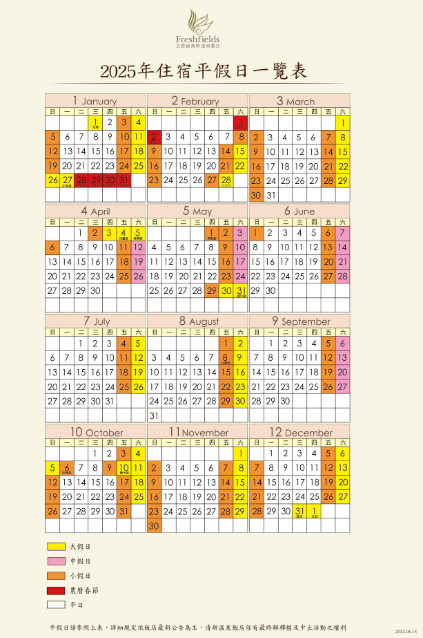

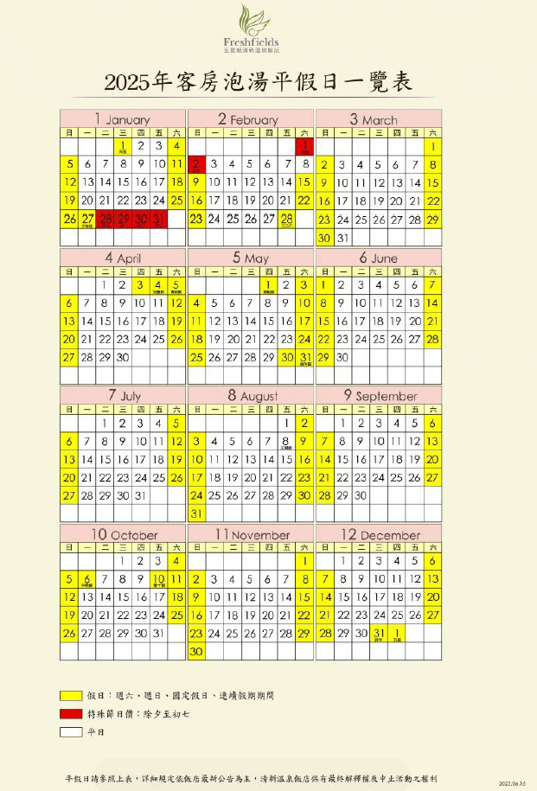

A106附件九
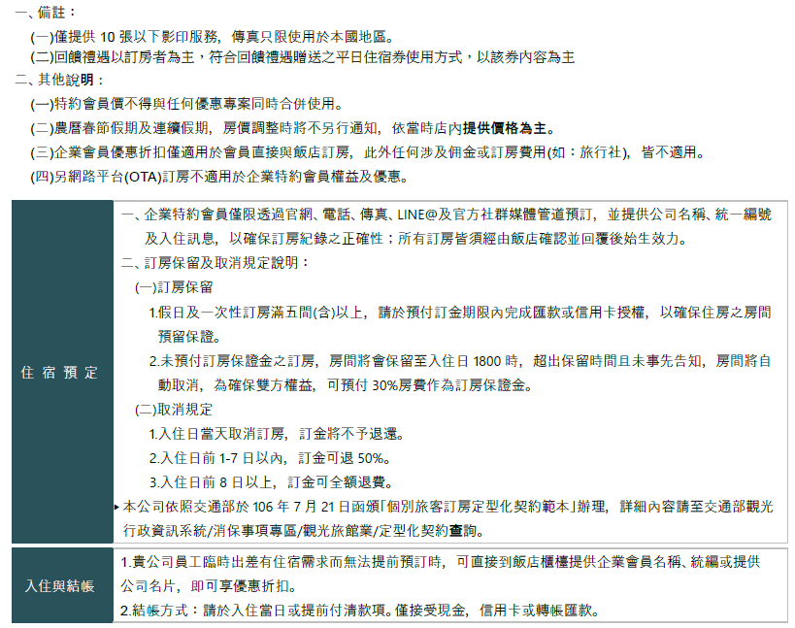
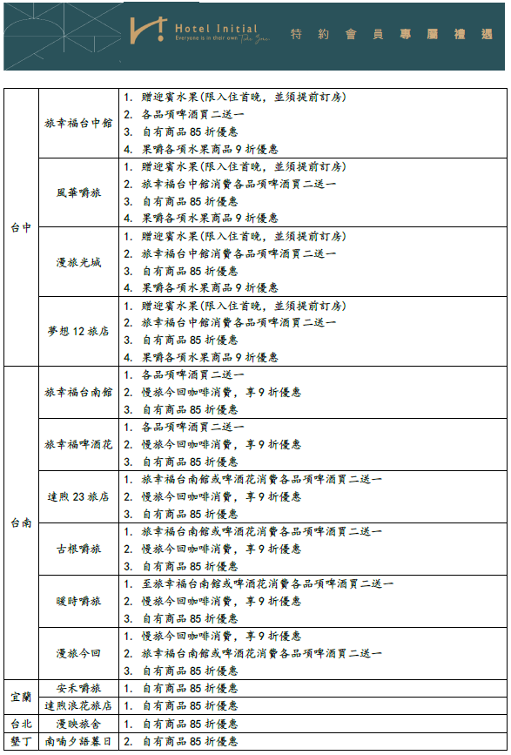
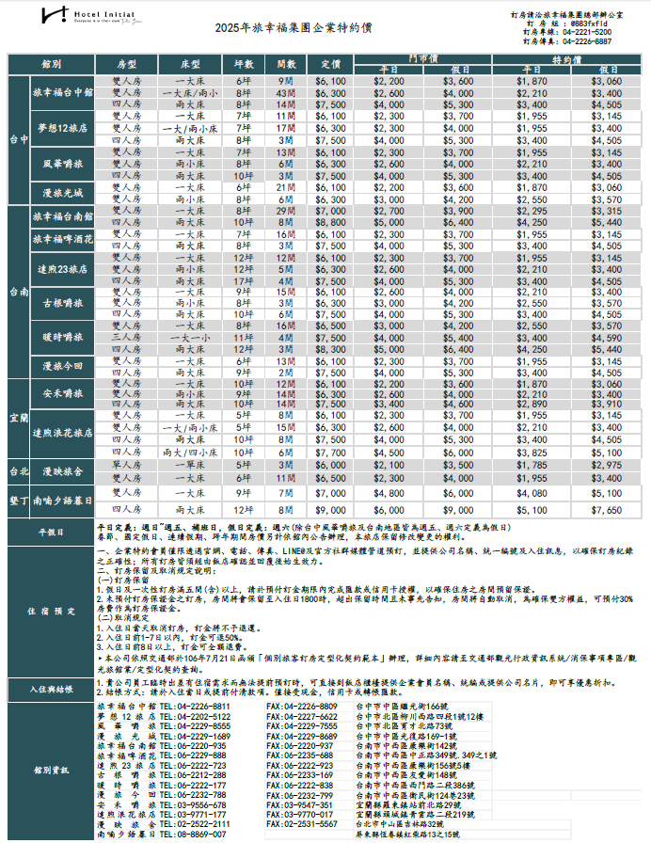

A111附件十
